twitterインプレッション_参照方法
twitterインプレッションの参照の仕方

１．twitterの「アナリティクス」をクリック
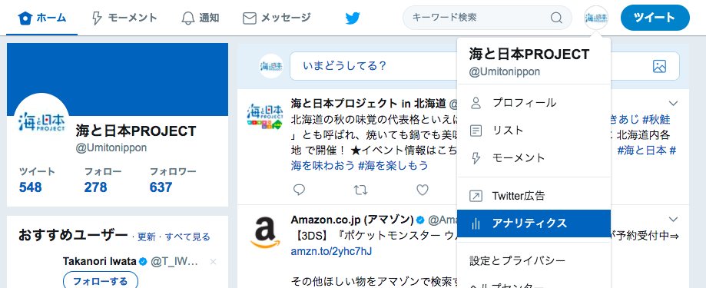

※本来は、twitter広告の分析を目的に用意されているメニューなので、閲覧には一度広告メニューにてログインが必要です
メニューを表示させるためのステップなので、実際に広告出稿をする必要はありません（アナリティクスは無料で使用できます）
https://analytics.twitter.com/about

２．上部のメニューから「ツイート」を選択。ツイートアウティビティのページが開きます

３．表示の範囲を月単位に設定します

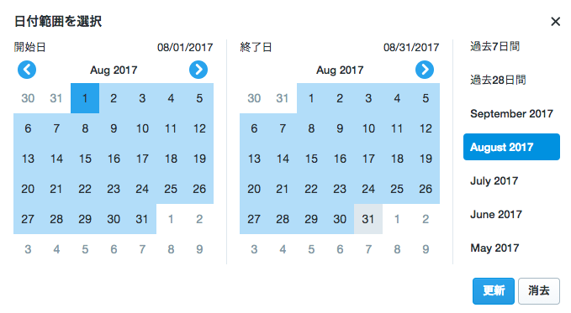

4．表示されたインプレッションが該当付きのtwitterインプレッションとなります。

Faceebookエンゲージメント_参照方法
Facebookエンゲージメントの参照の仕方

１．Facebookページの「インサイト」をクリック
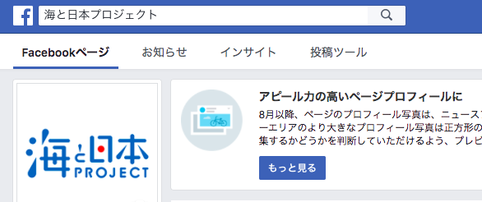

２．データをエクスポートをクリック

３．「投稿データ」を選択。次に期間を選び、
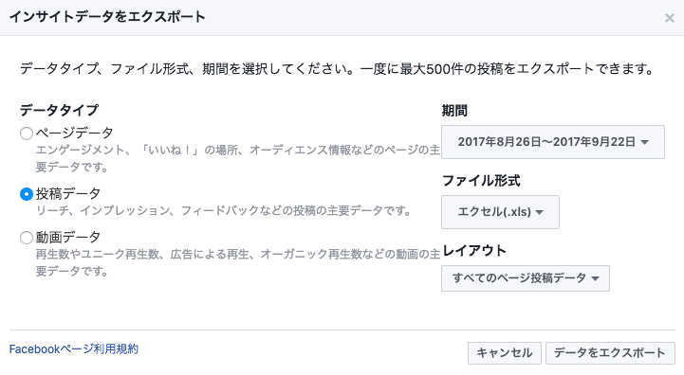

４．計測したい月を選びます
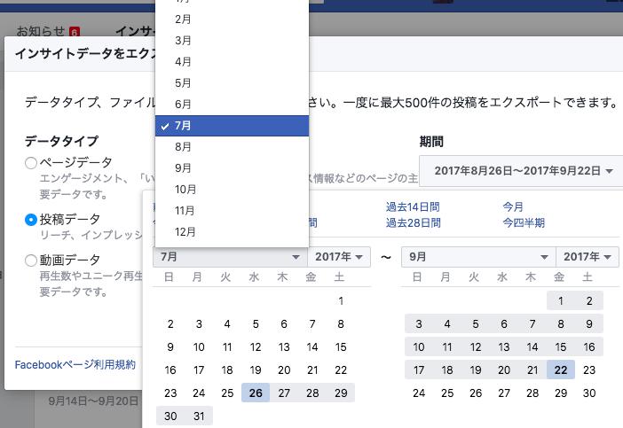

５．カレンダー上で日にちの設定ができるので、左側のカレンダーで開始日をクリックし、
右側のカレンダーで終了日をクリックしてください（ひと月分）
正しく期間設定されていることが確認できたら、OKボタンをおします。
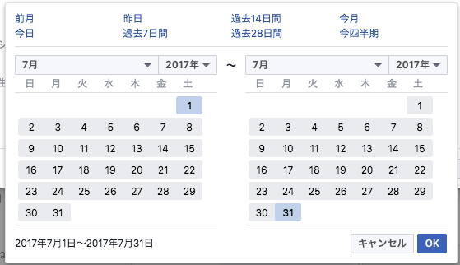

６．出力されたエクセルのシート一枚目の「Key Metrics」に該当月の投稿ごとのデータが出力されています。 このうち、 ・I列（投稿のリーチ） ・O列（アクションを実行したユーザー） ・P列（投稿の利用者） ・Q列（投稿消費） ・R列（否定的な意見） ・S列（ユーザーからの否定的な意見） ・AD列（動画の再生数） の 全行を足し上げて、更に累計を出した数字を、 Facebookのエンゲージメントとして記載下さい

